Quản Lý Chất Lượng
QA là gì
 | QA là người chịu trách nhiệm đảm bảo chất lượng sản phẩm thông qua việc đưa ra quy trình làm việc giữa các bên liên quan.
 | QA là viết tắt của Quality Assurance.
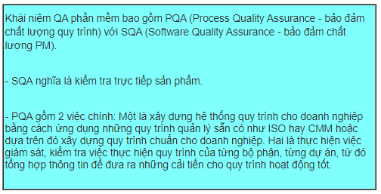

https://timviec365.com/cau-hoi-phong-van/cau-hoi-phong-van-qa-pv83.html
https://timviec365.com/cau-hoi-phong-van/cau-hoi-phong-van-quan-ly-chat-luong-pv1.html

Nhiệm vụ chủ yếu của QA:
1 | Đề xuất, đưa ra quy trình phát triển (development process) sản phẩm phù hợp với yêu cầu cụ thể của từng dự án.
 | Các quy trình này có thể được phát triển dựa trên V-model hay Agile (đa số là Scrum hoặc Lean Development)
 | hay thông qua việc áp dụng những quy trình quản lý sẵn có như ISO hay CMMI.

2 | Đưa ra những tài liệu, biểu mẫu, hướng dẫn để đảm bảo chất lượng của sản phẩm cho
 | tất cả các bộ phận trong nhóm phát triển sản phẩm.

3 | Kiểm tra, audit việc thực thi quy trình của các bộ phận trong nhóm làm sản phẩm có
 | đúng quy trình QA đã đề ra không.

4 | Nhắc nhở đội ngũ phát triển sản phẩm việc tuân thủ theo quy trình làm việc đã đưa ra.

5 | Điều chỉnh, thay đổi quy trình phù hợp với từng sản phẩm mà các team đang thực hiện.

